2. Preguntas

Preguntas |  | Valor ( 0 - 5)
1. ¿Requiere el sistema copias de seguridad y de recuperación fiables? |  | 3
2. ¿Se requiere comunicaciòn de datos ? |  | 5
3. ¿Existen funciones de procesamiento distribuído? |  | 4
4. ¿Es crítico el rendimiento? |  | 5
5. ¿Se ejecutará el sistema en un entorno operativo existente y fuertemente utilizado? |  | 3
6. ¿Requiere le sistema entrada de datos interactiva? |  | 5
7. ¿Requiere la entrada de datos interactiva que las transacciones de entrada se lleven a cabo sobre múltiples pantallas u operaciones? |  | 2
8. ¿Se actualizan los archivos maestros de forma interactiva? |  | 4
9. ¿Son complejas las entradas, las salidas, los archivos o las peticiones? |  | 4
10. ¿Es complejo el procesamiento interno? |  | 4
11. ¿Se ha diseñado el código para que sea reutilizable? |  | 2
12. ¿Están incluidas en el diseño la conversión y la instalación? |  | 2
13. ¿Se ha diseñado el sistema para soportar múltiples instalaciones en diferentes organizaciones? |  | 0
14. ¿Se ha diseñado la aplicación para facilitar los cambios y para ser fácilmente utilizada por el usuario? |  | 4
 | Total | 47

3. Punto de Función
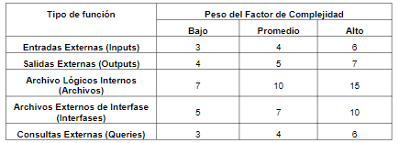
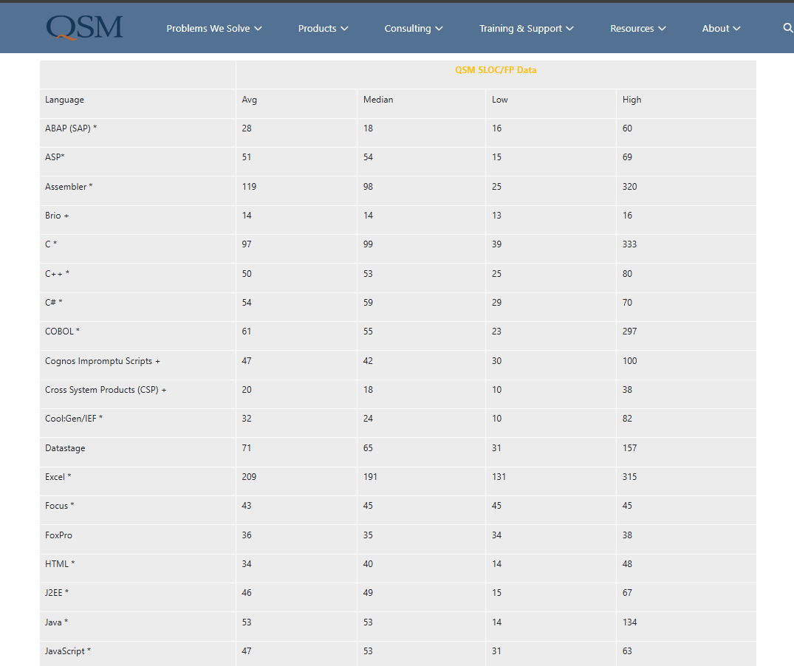
Cuenta Total |  |  |  |  | Tipo de función | Peso del factor complejidad
 | Bajo | Promedio | Alto | Total |  | Bajo | Promedio | Alto
Entradas | 5 | 8 | 11 | 113 | Entradas | 3 | 4 | 6
Salidas | 0 | 1 | 2 | 19 | Salidas | 4 | 5 | 7
Arch.Internos | 10 | 6 | 0 | 130 | Arch.Internos | 7 | 10 | 15
Arch.Externos | 0 | 0 | 0 | 0 | Arch.Externos | 5 | 7 | 10
Consultas | 4 | 5 | 3 | 50 | Consultas | 3 | 4 | 6
 |  |  |  | 312
 |  |  |  |  |  | Lenguajes | LDC
PF | 312 |  |  |  |  | C# | 54
PFA | 349.44 |  |  |  |  | JavaScript | 47
Prom. LC | 50.5 |  | Preguntas |  |  | Promedio | 50.5
TLDC | 17646.72 |  | 47
MF | 17.64672

